Sheet1
PHẢN HỒI NHẬN XÉT CỦA CÔ
Em xin cảm ơn những nhận xét chi tiết và định hướng xác đáng của Cô đối với tiến độ thực hiện đề tài. Dựa trên các góp ý này, em xin phép được phản hồi và làm rõ các giải pháp kỹ thuật mà em đã thực hiện như sau:
1. Về hệ số k (k=2.5):
Trong báo cáo trước, em đã thực hiện kiểm thử thực nghiệm trên dải k từ 2.3 đến 2.7.
Kết quả cho thấy tỷ lệ Ratio (cm/pixel) biến động không đáng kể so với sai số gây ra bởi góc chụp và chất lượng ảnh.
Do đó, em đã lựa chọn k=2.5 làm giá trị trung bình phù hợp nhất để ổn định hệ thống ở giai đoạn này. Em xin ghi thu nhận xét của và sẽ trình bày đây là "giá trị thực nghiệm tối ưu tạm thời" trong báo cáo chính thức.
2. Về bước quét biên và logic xử lý phần Hông:
Từ các bảng so sánh chu vi mông theo từng mức iterations (Iter), em nhận thấy Iter không phải là yếu tố tiên quyết làm thay đổi bản chất số đo mà phụ thuộc nhiều hơn vào điều kiện ảnh đầu vào. Tuy nhiên, để lượng hóa giải pháp, em đã chốt cấu hình logic như sau:
Thân trên: Cố định iterations = 1 để bảo toàn khung xương và ngực.
Thân dưới: Phụ thuộc vào biến is_loose. Nếu người dùng xác nhận mặc đồ rộng, hệ thống tự động tăng iterations = 2, nếu đồ gọn thì giữ mức 1.
Việc này giúp hệ thống chủ động "gọt" bớt phần dư thừa của trang phục một cách có kiểm soát.
3. Về sai số AI Scan và hệ số bù:
Em hoàn toàn đồng ý với nhận xét của Cô về việc số đo scan hiện tại thường thấp hơn thực tế.
Để khắc phục, em đã triển khai thêm Hệ số hiệu chuẩn f_bmi (Adaptive Calibration). Thay vì để số đo thô, hệ thống sẽ tự động nâng chu vi dựa trên nhóm BMI của người dùng.
Ghi chú: Dù giải pháp này cải thiện đáng kể số đo, em vẫn đang đối mặt với thách thức về chất lượng ảnh chụp và sự phụ thuộc quá lớn của mô hình ML vào biến số bụng (Abdomen).
4. Về đo lường mức độ ảnh hưởng và giải pháp giảm sai số:
Em sẽ triển khai bước này để chuyển từ nhận xét định tính sang định lượng chặt chẽ. Bao gồm sử dụng SHAP hoặc Feature Importance để chứng minh sự phụ thuộc của mô hình
5. Kiểm tra riêng biến Abdomen: Sau khi train model mới em sẽ thêm vào sau
6.Tối ưu lại bước segmentation và bù biên. Vì chưa phải là bước ưu tiên nên em sẽ thử và thêm vào báo cáo sau

Tuy nhiên, em có một thắc mắc muốn xin ý kiến Cô: Trong quá trình tìm kiếm giải pháp, nếu em đã tìm ra phương án tối ưu nhất về mặt lý thuyết/kỹ thuật .
Nhưng nếu như ảnh đầu vào cho ra kết quả vẫn chưa đạt mức lý tưởng, thì hướng tiếp cận tiếp theo nên ưu tiên vào điều gì ạ?
Mục tiêu của em là đưa sai số về mức 2-3% trong điều kiện lý tưởng bởi vì kết quả phụ thuộc vào ảnh rất nhiều.

Quy trình thực nghiệm được triển khai theo mô hình đối chiếu ba giai đoạn:
1. Xác định sai số hụt của dữ liệu thô (AI Raw)
2. Hệ thống tiến hành chuẩn hóa thông số qua bộ hệ số thích nghi f_bmi cho từng nhóm thể trạng (AI Scan)
3. Tối ưu hóa độ chính xác dựa trên kịch bản trang phục thực tế (AI Heuristic)
Đưa ra được bộ khung chính, tinh chỉnh để đạt được kết quả chu vi và tỉ lệ mỡ sát với thực tế nhất

Bảng 1: Đánh giá AI Raw (Trước Hiệu Chuẩn)
Mục đích tạo ra bảng đánh giá này là để tìm ra f_bmi base (để làm hệ số điều chỉnh cho cv_model)
1. Phương pháp thực nghiệm:
Tập mẫu: 06 người dùng thực tế (đa dạng giới tính và thể trạng).
Dữ liệu đối chứng: Số đo thực tế bằng thước dây (Ground Truth).
Quy trình: Chụp ảnh Front/Side -> Chạy thuật toán Segmentation trích xuất mặt nạ (Mask) -> Tính toán chu vi trực tiếp từ điểm pixel thô (AI Raw) không qua xử lý bù lẹm.
Sai số 16.28% (tương đương hụt hơn 12cm mỗi vòng) là do thuật toán Segmentation tự động cắt bớt pixel biên để tách người khỏi nền. Nếu không hiệu chuẩn, ứng dụng hoàn toàn không có giá trị thực tế.
2. Kết quả phân tích sai số:
Chỉ số | MAPE (Thô - Raw) | MAE (Sai số tuyệt đối - cm) | Tình trạng
Vòng Ngực | 14.80% | ~13.2 cm | Hụt nặng
Vòng Bụng | 15.10% | ~12.1 cm | Hụt nặng
Vòng Mông | 16.50% | ~14.8 cm | Hụt nặng
Vòng Đùi | 18.70% | ~9.4 cm | Hụt nặng
TRUNG BÌNH | 16.28% | ~12.4 cm | Không đạt
3. Phân tích nguyên nhân:
Lỗi Segmentation: Thuật toán tự động (Selfie Segmentation) có xu hướng cắt bớt các pixel ở biên cơ thể để tách biệt hoàn toàn người và nền, dẫn đến mặt nạ người (Mask) luôn nhỏ hơn thực tế.
Đặc tính Pixel: Việc chuyển đổi trực tiếp từ tọa độ pixel sang cm mà không có hệ số bù dẫn đến hiện tượng "hụt số" đồng loạt trên tất cả các mẫu.
4. Kết luận:
Sai số trung bình 16.28% (tương đương hụt hơn 12cm mỗi vòng) cho thấy dữ liệu Raw không có giá trị sử dụng thực tế.

 |  |  | Name | BMI | Real_C | Raw_C | f_Chest | Real_A | Raw_A | f_Abdomen | Real_H | Raw_H | f_Hip | Real_T | Raw_T | f_Thigh | f_Avg_Person
 |  |  | Dao | 22.95 | 90 | 65.41 | 1.376 | 84 | 66.98 | 1.254 | 93 | 72.28 | 1.287 | 46 | 41.93 | 1.097 | 1.253
 |  |  | Hieu | 23.23 | 90 | 71.63 | 1.256 | 78 | 67.29 | 1.159 | 86 | 69.1 | 1.245 | 52 | 40.18 | 1.294 | 1.239
 |  |  | Khong | 19.1 | 81 | 78.91 | 1.026 | 67 | 67.09 | 0.999 | 86 | 77.45 | 1.11 | 51 | 49.73 | 1.026 | 1.04
 |  |  | Lap | 20.66 | 86 | 67.94 | 1.266 | 74 | 59 | 1.254 | 90 | 70.03 | 1.285 | 50 | 41.21 | 1.213 | 1.255
 |  |  | Lo | 29.41 | 102 | 82.14 | 1.242 | 102 | 80.24 | 1.271 | 101 | 71.53 | 1.412 | 54 | 47.15 | 1.145 | 1.268
 |  |  | Thien | 22.58 | 89 | 75.65 | 1.176 | 75 | 61.87 | 1.212 | 86 | 73.47 | 1.171 | 48 | 43.47 | 1.104 | 1.166
 |  |  |  |  | calibration_final_report.csv
Bảng 2: Thiết lập Hệ số Hiệu chỉnh f_bmi
Nhóm Thể Trạng | BMI (Range) | Mẫu Đại Diện | Hệ số fbmi​ đề xuất
Nhóm Gầy | < 18.5 | Khong | 1.12
Nhóm Cân đối | 18.5 - 25 | Dao, Hieu, Lap, Thien | 1.204
Nhóm Thừa cân | 25 - 30 |  | 1.24
Nhóm Béo phì | > 30 | Lo | 1.28

Hệ số dùng chung cho toàn hệ thống (Hệ số cứng): 1.204
Mục tiêu: Khắc phục triệt để hiện tượng "hụt pixel" (MAE ~12.4cm) đã phân tích ở Bảng 1.
Cơ chế hoạt động: Hệ thống phân loại người dùng vào 4 nhóm thể trạng dựa trên BMI được tính từ chiều cao/cân nặng đầu vào.

Bảng 3: BẢNG HỆ SỐ ĐIỀU CHỈNH TOÀN DIỆN (Có thể điều chỉnh trong tương lai)

Đối tượng | BMI | AI Raw (f_base) | AI Scan (f_bmi) | AI Heuristic (f_bmi x s_cloth) | Kết quả kỳ vọng
Gầy | < 18.5 | 1 | 1.12 | 1.12 x 0.95 = 1.064 | Khớp số đo thước dây
Chuẩn | 18.5 - 25 | 1 | 1.204 | 1.204 x 0.95 = 1.144 | Khớp số đo thực nghiệm 6 mẫu
Tiền béo phì | 25 - 30 | 1 | 1.24 | 1.24 x 0.95 = 1.178 | Loại bỏ độ phồng của quần
Béo phì | > 30 | 1 | 1.28 | 1.28 x 0.95 = 1.216 | Loại bỏ độ phồng của quần

1. Tab 1: AI Raw (Baseline)
Hệ số áp dụng: f = 1.0 (Giữ nguyên kết quả từ Pixel sang CM).
Mục đích: Dùng làm nhóm đối chứng (control_group) để đo lường sai số tự nhiên của thuật toán AI.
Kết quả: Chu vi đo từ scan luôn thấp hơn thực tế ~16.28%.

2. Tab 2: AI Scan
Hệ số áp dụng: f_bmi (Biến thiên từ 1.12 đến 1.28).
Công thức: value_final = value_raw * f_bmi
Mục đích: Hiệu chuẩn lại kích thước thật bị mất do AI cắt lẹm biên khi tách nền. Hệ số này tăng kích thước lên để khớp với thước dây.

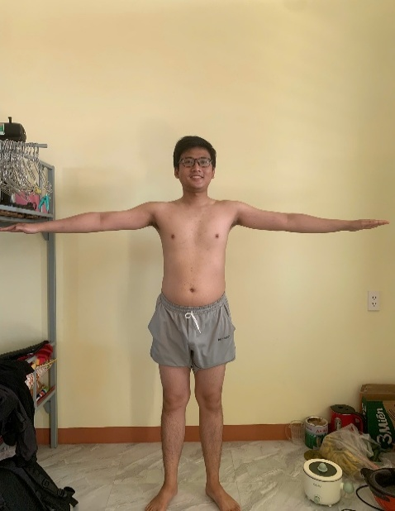
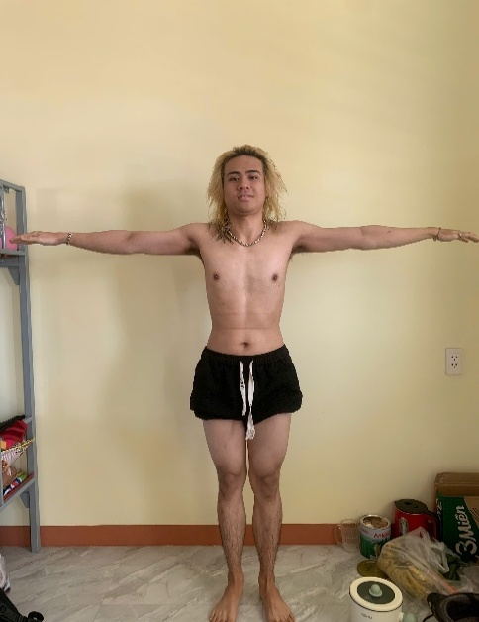
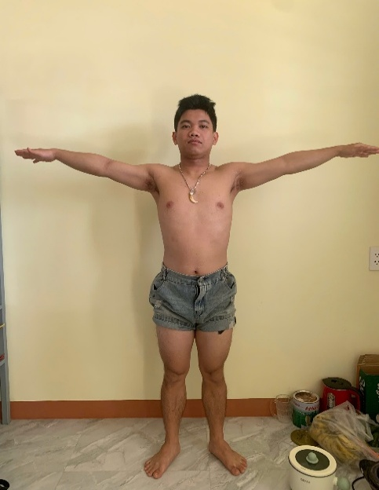
3. Tab 3: AI Heuristic (Adaptive)
Hệ số áp dụng: f_bmi (Bù lẹm) và s_cloth (Trừ hao vải).
Công thức: value_final = (value_raw * f_bmi) * 0.95
Mục đích: Xử lý sai số gây ra bởi trang phục không bó sát (giảm chu vi thân dưới)- trường hợp mặc quần

BẢNG 4: THÔNG SỐ ĐO THỰC TẾ & BODYFAT
Mẫu (Tuổi/H/W) | Ngực_R | Bụng_R | Hông_R | Đùi_R | BF_raw | BF_Real | Δ_BF
Dao (22a/167cm/64kg) | 90 | 84 | 93 | 46 | 13.94% | 22% - 25%. | -9.56%
Hieu (22a/158cm/58kg) | 90 | 78 | 86 | 52 | 10.08% | 20% - 23% | -11.42%
Khong (18a/165cm/52kg) | 81 | 67 | 86 | 51 | 10.83% | 14% - 16%. | -4.17%
Lap (22a/169cm/59kg) | 86 | 74 | 90 | 50 | 8.56% | 15% - 17%. | -7.44%
Lo (23a/172cm/87kg) | 102 | 102 | 101 | 54 | 26.57% | 28% - 32%. | -3.43%
Thien (22a/163cm/60kg) | 89 | 75 | 86 | 48 | 8.99% | 16% - 18%. | -8.01%

Vấn đề: Ngay cả khi dùng số đo thực tế (đo tay), sai số vẫn rất cao (trung bình lệch ~7-8%).
Điều này khẳng định nguồn gốc sai số nằm ở chính Model ML (XGBoost) chứ không chỉ do AI Scan. Model đang bị "lệch trọng số" khiến kết quả trả về luôn thấp hơn thực tế.
 |  |  |  |  |  |  |  |  | Dao (22a/167cm/64kg) |  |  | Lap (22a/169cm/59kg) |  |  | Hieu (22a/158cm/58kg)

BẢNG 5: SAI SỐ CHI TIẾT TAB AI SCAN
Mẫu (Tuổi/H/W) | Δ_Ngực | Δ_Bụng | Δ_Hông | Δ_Đùi | BF_Scan | BF_Real | Δ_BF
Dao (22a/167cm/64kg) | -11.7 | -3.8 | -6.9 | 4.5 | 11.56% | 22% - 25%. | -11.94%
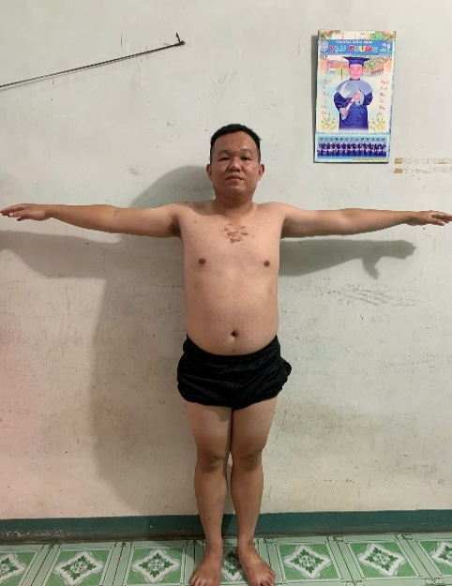
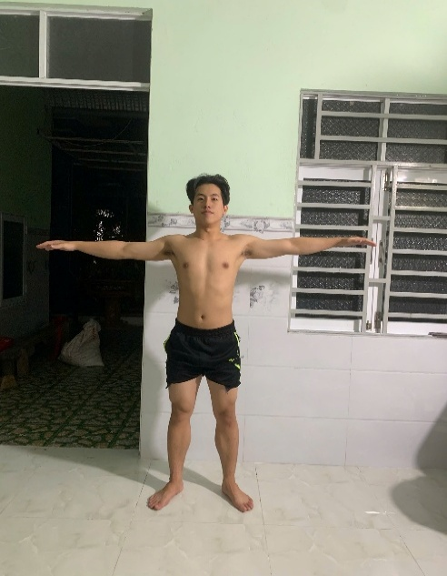
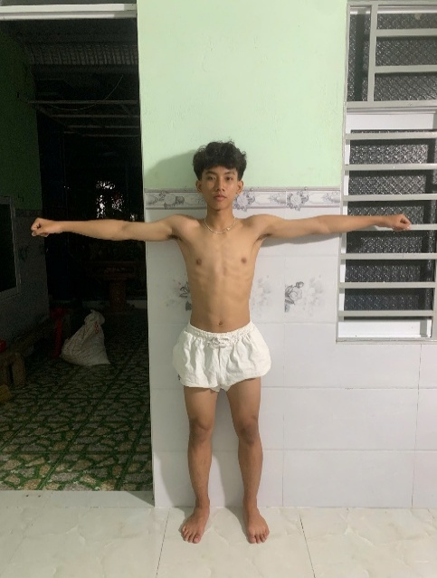
Hieu (22a/158cm/58kg) | -4.4 | 1.5 | -3.2 | -3.6 | 10.60% | 20% - 23% | -10.90%
Khong (18a/165cm/52kg) | 13.5 | 11.5 | 6.8 | 8.9 | 11.91% | 14% - 16%. | -3.09%
Lap (22a/169cm/59kg) | -4.9 | -3.4 | -6.4 | -0.04 | 8.76% | 15% - 17%. | -7.24%
Lo (23a/172cm/87kg) | -0.06 | -3.2 | -13 | 4.5 | 24.05% | 28% - 32%. | -5.95%
Thien (22a/163cm/60kg) | 1.5 | -1.1 | 1.9 | 4.3 | 8.20% | 16% - 18%. | -8.80%

Kết quả này tệ hơn một chút so với BF_raw.

BẢNG 6: SAI SỐ CHI TIẾT TAB AI HEURISTIC
Mẫu (Tuổi/H/W) | Δ_Ngực | Δ_Bụng | Δ_Hông | Δ_Đùi | BF_Heu | BF_Real | Δ_BF
Dao (22a/167cm/64kg) | -11.7 | -3.8 | -12.3 | -6.7 | 11.56% | 22% - 25%. | -11.94%
Hieu (22a/158cm/58kg) | -4.4 | 1.5 | -7.8 | -14.4 | 10.60% | 20% - 23% | -10.90%
Khong (18a/165cm/52kg) | 13.5 | 11.5 | 1.6 | -2.4 | 10.56% | 14% - 16%. | -4.44%
Lap (22a/169cm/59kg) | -4.9 | -3.4 | -11.2 | -11 | 8.76% | 15% - 17%. | -7.24%
Lo (23a/172cm/87kg) | -0.06 | -3.2 | -18.1 | -7.6 | 23.46% | 28% - 32%. | -6.54%
Thien (22a/163cm/60kg) | 1.5 | -1.1 | -3.1 | -6.6 | 8.15% | 16% - 18%. | -8.85% |  | Lo (23a/172cm/87kg) |  |  | Thien (22a/163cm/60kg) |  |  | Khong (18a/165cm/52kg)

Về mặt con số %BF, Heuristic chưa tạo ra sự đột phá so với Scan thuần túy (chỉ lệch nhau khoảng 0.1% - 0.5%).
Tuy nhiên, nhìn vào cột Delta Hông và Delta Đùi, Heuristic đang cố gắng "nắn" lại các số đo vật lý bị sai lệch lớn. Ví dụ ở mẫu Lo, Delta Hông từ -13cm được đưa về -18.1cm.

Kết luận
1. Điểm chung: Cả 3 phương pháp (Raw, AI Scan, AI Heuristic) đều đang có xu hướng dự đoán thấp hơn thực tế (Underestimation). Giá trị Delta_BF luôn là số âm, dao động từ khoảng -3% đến -12%.
2. Mức độ sai số: Sai số nặng nhất nằm ở hai mẫu Dao và Hieu (lệch ~11-12%). Điều này cho thấy Model đang gặp khó khăn với nhóm người có tỉ lệ mỡ trung bình nhưng cơ bắp không quá rõ nét.
3. Mẫu ổn định nhất: Mẫu Lo (87kg) có kết quả gần thực tế nhất (sai số chỉ khoảng -3.4% đến -6%). Điều này chứng tỏ Model đang học tốt hơn ở phân khúc người có thể trạng to lớn hoặc BMI cao.

Thông qua việc đối chiếu kết quả từ mô hình Machine Learning với các số đo thực tế, hệ thống bộc lộ những hạn chế trong việc xử lý dữ liệu nhiễu và tạng người đặc thù.
Để khắc phục triệt để và giảm thiểu sai số dự đoán, em đề xuất lộ trình tiêp theo để tối ưu hóa bao gồm các kỹ thuật sau:

PHƯƠNG PHÁP CẢI TIẾN MÔ HÌNH DỰ ĐOÁN TỈ LỆ MỠ CƠ THỂ (%BODYFAT)
1. TÌNH TRẠNG HIỆN TẠI (BASELINE)
Mô hình XGBoost hiện tại đang gặp phải những hạn chế sau:
Chỉ số sai số: MAPE (Mean Absolute Percentage Error) ở mức 23.89%, vượt quá ngưỡng sai số chấp nhận được trong phân tích nhân trắc học. |  |  |  |  |  | Kết quả của mô hình ML ban đầu (chưa ổn)
Đặc trưng đầu vào: Sử dụng trực tiếp các số đo chu vi thô (Raw Circumferences), dẫn đến nhạy cảm với các sai số từ hệ thống quét AI (AI Scan).
Hàm mục tiêu: Tối ưu hóa theo MSE (Mean Squared Error), dẫn đến việc mô hình bị ảnh hưởng nặng nề bởi các mẫu dữ liệu nhiễu (Outliers).

2. CÁC BIỆN PHÁP CẢI TIẾN CHIẾN LƯỢC (TO-DO)
A. Tái cấu trúc bộ dữ liệu (Data & Feature Restructuring)
Thay vì sử dụng toàn bộ các đặc trưng quét được, hệ thống sẽ tập trung vào nhóm biến có tương quan cao nhất và bổ sung các biến tỉ lệ hình thái.
Rút gọn tập đặc trưng: Giữ lại 05 biến cốt lõi gồm Chiều cao, Cân nặng, Tuổi, Chu vi bụng (Abdomen), Chu vi hông (Hip).
Kỹ thuật Feature Engineering: Xây dựng các biến tỉ lệ nhân trắc học:
WtHR (Waist-to-Height Ratio): Tỉ lệ vòng bụng trên chiều cao.
WHR (Waist-to-Hip Ratio): Tỉ lệ vòng bụng trên vòng hông.
Mục tiêu: Giúp mô hình phân biệt tạng người (cơ bắp, béo bụng, hoặc khung xương to) dựa trên tỉ lệ thay vì số đo tuyệt đối.

B. Thay đổi hàm mục tiêu trong huấn luyện (Loss Function Optimization)
Để trực tiếp giảm chỉ số MAPE, cấu hình huấn luyện của thuật toán XGBoost sẽ được điều chỉnh từ gốc:
Chuyển đổi Objective Function: Thay thế reg:squarederror (MSE) bằng reg:absoluteerror (MAE).
Tham số đánh giá: Thiết lập eval_metric='mape'.
Lý thuyết: MAE và MAPE ít nhạy cảm với dữ liệu nhiễu hơn MSE. Mô hình sẽ tập trung vào việc giảm sai số trung bình trên toàn bộ tập dữ liệu thay vì cố gắng khớp các mẫu sai lệch lớn.

C. Thiết lập tầng kiểm soát chất lượng (Quality Control Layer)
Xây dựng cơ chế đối chứng vật lý để lọc dữ liệu nhiễu từ AI Scan trước khi đưa vào mô hình ML.
Phương pháp đối chứng: Sử dụng công thức Hải quân Hoa Kỳ (US Navy Method) làm mốc tham chiếu vật lý.
Cơ chế lọc: Nếu kết quả từ mô hình ML lệch quá 15% so với công thức vật lý. Hệ thống sẽ dùng bộ trọng số với công thức: Result_Final = (w_1 x BF_ML) + (w_2 x BF_Navy) để giảm đi mức sai số của model ML

3. BẢNG SO SÁNH TRƯỚC VÀ SAU CẢI TIẾN
Đặc điểm | Phương pháp hiện tại (Cũ) | Phương pháp cải tiến (Mới)
Dữ liệu đầu vào | Chu vi thô (Chest, Thigh, Abdo...) | Bộ khung [H, W, A, Abd, Hip] + Biến tỉ lệ (WtHR, WHR)
Mục tiêu huấn luyện | Giảm thiểu bình phương sai số (MSE) | Giảm thiểu sai số phần trăm tuyệt đối (MAPE)
Kiểm soát đầu ra | Tin tưởng hoàn toàn vào kết quả ML | Đối chứng với công thức vật lý (US Navy) để xác thực

4. MỤC TIÊU KỲ VỌNG
Việc áp dụng đồng bộ 03 nhóm giải pháp trên nhằm đạt được:
1. Tính ổn định: Kết quả không bị biến động mạnh giữa các lần đo của cùng một đối tượng.
2. Độ tin cậy: Loại bỏ các trường hợp dự đoán phi lý về mặt sinh học.
3. Độ chính xác: Mục tiêu đưa chỉ số MAPE xuống dưới 10% thông qua việc tối ưu hóa hàm mất mát và bổ sung các biến tỉ lệ hình thể.

